2022.09.견인차량보관소_번호미상 소유자 불명_10대
부천시 견인차량보관소 내 소유자 불명 장기 보관 차량 현황
[부천도시공사 주차사업부 거주자견인팀] |  |  |  |  |  |  |  |  |  |  |  | (2022.09. 현재 기준)
연번 | 관련부서 | 견인내역 |  |  | 견인장소 | 견인일시 |  | 보관장소 | 번호판유무 | 차량상태 | 사진1 | 사진2 | 비고
 |  | 구분 | 차량번호 | 차명 |  | 일자 | 시간 |  | (앞/뒤)
1 | 주차시설과 | 방치 | 이륜차 번호 없음 | 이륜차 | 원미동 71 주변 | 2021-11-17 | 11:00:00 | 부천시 견인차량보관소 | X / X | X | 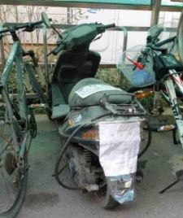 | 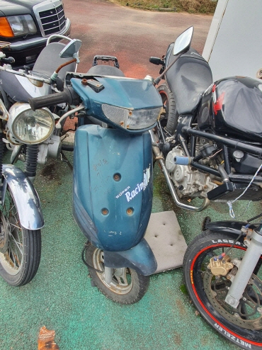 |  | 번호미상
2 | 주차시설과 | 방치 | 이륜차 번호 없음 | 이륜차 | 원미동 71 주변 | 2021-11-17 | 13:31:00 | 부천시 견인차량보관소 | X / X | X | 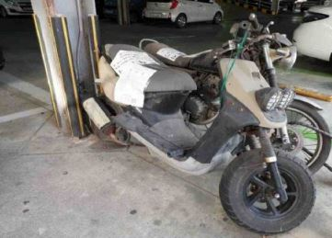 | 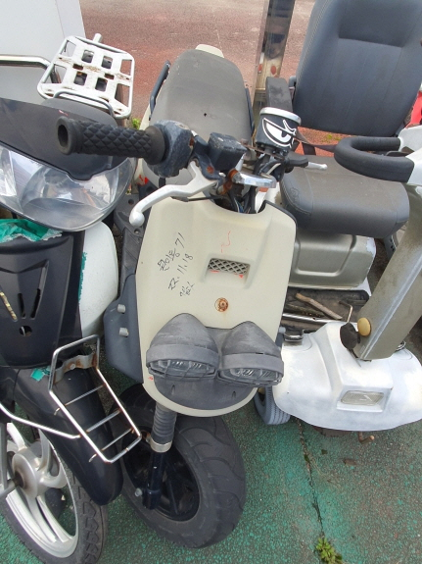 |  | 번호미상
3 | 주차시설과 | 방치 | 이륜차 번호 없음 | 이륜차 | 원미동 71 주변 | 2021-11-18 | 9:00:00 | 부천시 견인차량보관소 | X / X | X | 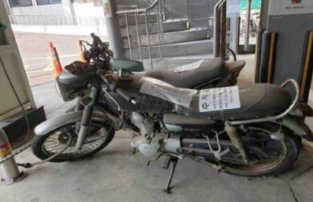 | 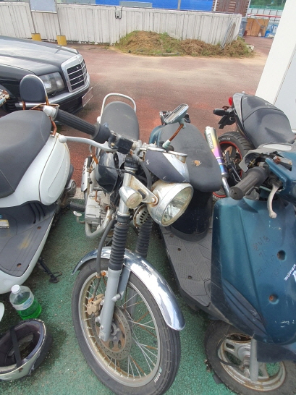 |  | 번호미상
4 | 주차시설과 | 방치 | 이륜차 번호 없음 | 이륜차 | 원미동 71 주변 | 2021-11-18 | 11:00:00 | 부천시 견인차량보관소 | X / X | X | 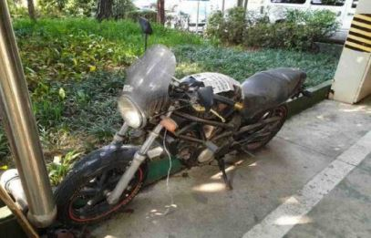 | 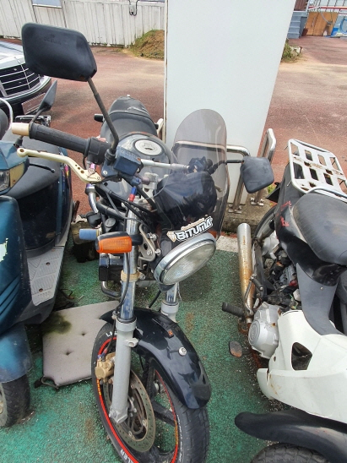 |  | 번호미상
5 | 주차시설과 | 방치 | 이륜차 번호 없음 | 이륜차 | 원미동 소사로 2-75 거주자우선주차장(6번, 7번 사이) | 2022-05-10 | 13:30:00 | 부천시 견인차량보관소 | X / X | X | 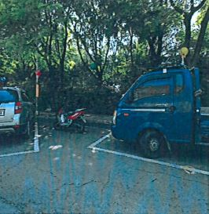 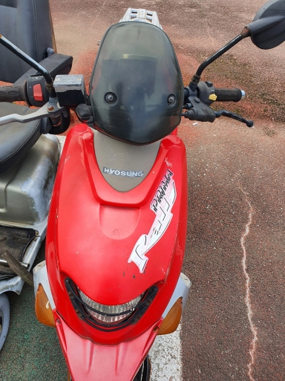 |  |  | 번호미상
6 | 체육진흥과 | 방치 | 번호판 없음 | 도요다 CYNOSE | 부천종합운동장 부설주차장 1층 | 2018-03-12 | - | 부천시 견인차량보관소 | X / X | X | 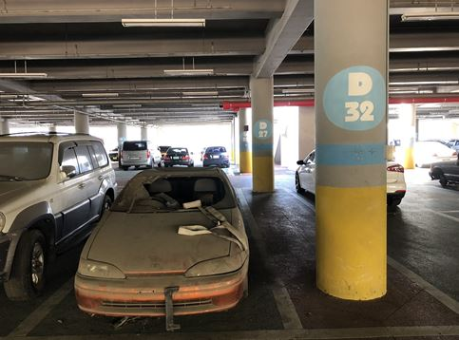 |  |  | 번호미상
7 | 체육진흥과 | 방치 | 번호판 없음 | 1000SEL(벤츠리무진) | 부천종합운동장 부설주차장 1층 | 2018-03-12 | - | 부천시 견인차량보관소 | X / X | X | 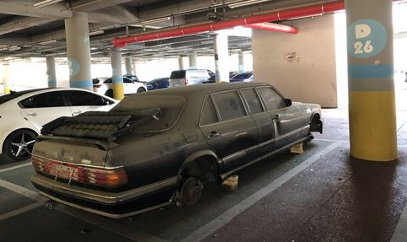 | 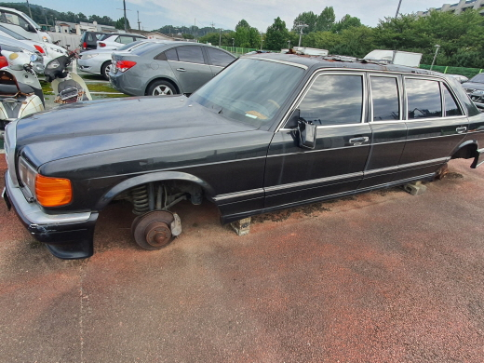 |  | 번호미상
8 | 체육진흥과 | 방치 | 이륜차 번호 없음 | 이륜차 | 부천종합운동장 내 궁도장 담장 옆 | 2019-01-04 | - | 부천시 견인차량보관소 | X / X | X | 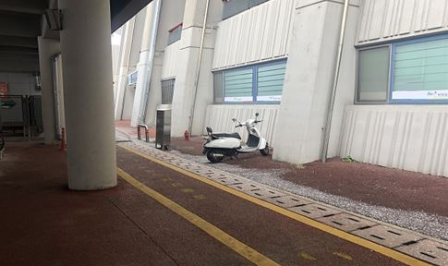 | 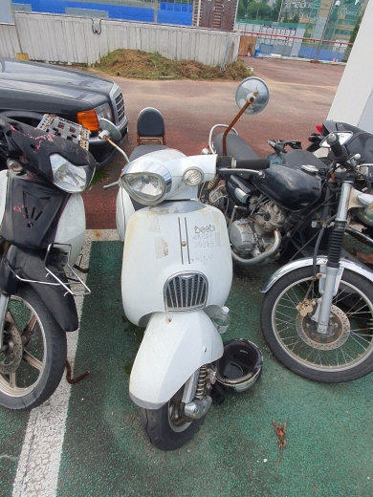 |  | 번호미상
9 | 체육진흥과 | 방치 | 이륜차 번호 없음 | 이륜차 | 부천종합운동장 내 주차사업부 앞 | 2019-01-04 | - | 부천시 견인차량보관소 | X / X | X | 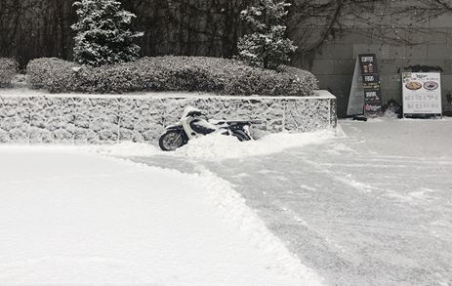 | 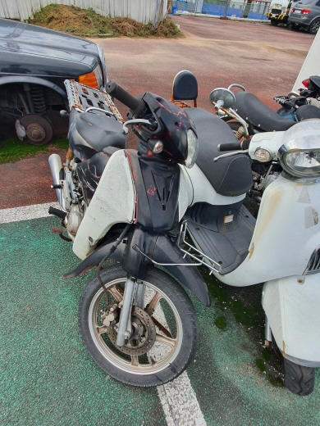 |  | 번호미상
10 | 체육진흥과 | 방치 | 이륜차 번호 없음 | 이륜차 | 부천체육관 내 야외 체육기구 옆 | 2015-08-24 | - | 부천시 견인차량보관소 | X / X | X | 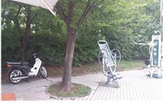 | 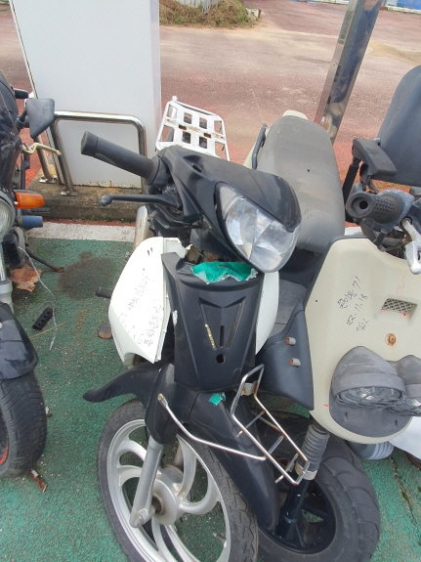 |  | 번호미상

